检查记录表
一般HSE问题（隐患）记录表
Q/IWIP HSE-R-2022-018(A/0)
序号 | 检查区域 | 检查日期 | 检查人员 | 隐患描述 | 建议整改方案 | 责任单位 | 责任人 | 要求完成 整改时间 | 复查 人员 | 整改情况 | 整改前图片 | 整改后图片 | 隐患类型 | 隐患分类 | 隐患性质 | 备注
1 | 山东鲁建 | 08/07/2024 | 孙红超 林意愿 | 一般隐患 | 08/07/2024 | 林 意 願 | 孙红超 | 08/07/2024 | 盛春芳 | 未整改 | 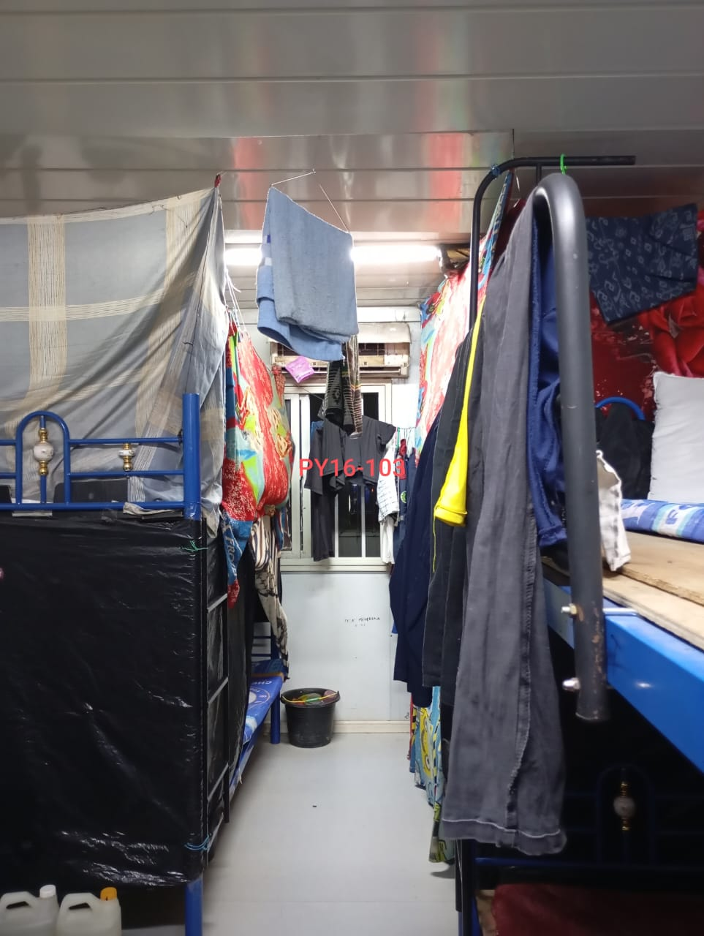 | 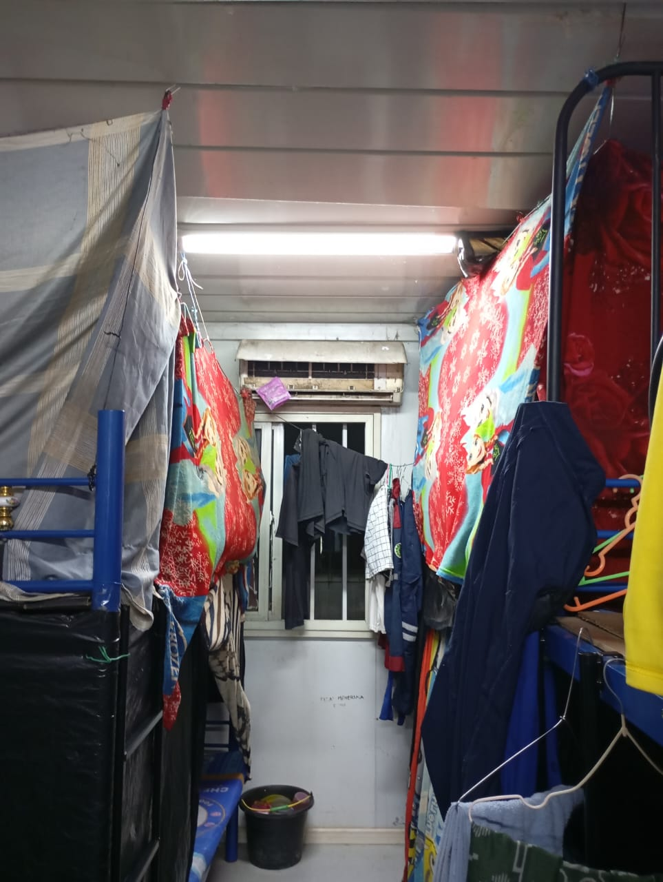 | 其他管理缺陷 | 未落实相关EHS职责 | 一般隐患

